企業情報シート
記入例
企業情報シート
F.製造業 |  |  |  |  |  |  |  |  |  |  | 事務局記入
 |  |  |  | 日田〇〇株式会社 |  |  |  |  |  |  |  |  | 計算式
プルダウンで選択 |  |  |  |  |  |  |  |  |  |  |  |  | 年次有給休暇消化日数:
 |  |  |  | ハローワーク事業所番号（ 4404-000000-0 ） |  |  |  |  |  |  |  |  | 2022年度全常勤従業員の有給休暇取得日数計÷常勤従業員の総人数
 | 企業基本情報 |  |  |  |  |  |  |  |  |  |  |  | 平均残業時間:
 | 所在地 |  |  | 日田市田島2丁目6-1 |  |  | 資本金 | 1,000 |  | 万円 | ＨＰ２次元コード |  | ハローワーク求人票に記入されている時間数をご記入下さい。
 | 代表者 |  |  | 代表取締役社長 日田太郎 |  |  | 年商 | 10,000 |  | 万円 |  |  | 入社３年離職人数/過去３年入社数:
 | 設立 |  |  | 1960-11-01 |  |  | TEL | 0973-22-8383 |  |  |  |  | 2021年～2023年の間に入社して３年以内に離職した数/2020～2022の間に入社した総人数
 | 従業員数 |  |  | 100名（男性50名 女性50名） |  |  | URL | https://www.city.hita.oita.jp/

 | 年間休日数 |  |  | 年次有休休暇 消化日数(年） |  | 月の平均 残業時間 | 入社３年離職人数/ 過去３年入社人数 |  | 平均勤続年数 |  |  | 育児休業 取得実績 | 平均勤続年数:
 |  |  |  |  |  |  |  |  |  |  |  |  | 全常勤従業員の勤続年数合計÷常勤従業員の総人数
 | 120日 |  |  | 9.5日 |  | 12時間 | 1名/ 5名 |  | 12.0年 |  |  | 有・無

 | 職場見学などの受入 |  |  |  | ☑職場体験 ☑工場見学 □講師派遣
 | インターンシップの受入 |  |  |  | ☑高校生 ☑大学生 □一般（年齢： 歳まで）
 | 求人可能対象 |  |  |  | ☑高卒 ☑大卒 ☑中途 □障がい者 □外国人 □高齢者
 | 加入保険 |  |  |  | ☑雇用 ☑労災 ☑健康 ☑厚生 □財形 □その他（ ） |  |  |  |  |  |  |  |  | 該当する箇所に☑を入れてください
 | 退職金・年金 |  |  |  | ☑退職金共済 □退職金制度 □厚生年金基金 □確定拠出年金

 | 企業PR・事業内容について

 |  |  |  |  |  |  |  |  |  |  |  |  |  |  | A.農業
 |  |  | ●貴社の強み、セールスポイント |  |  |  |  |  |  |  |  |  |  |  | B.林業
 |  |  | ●事業内容 |  |  |  |  |  |  |  |  |  |  |  | C.水産業
 |  |  | ●仕事のやりがい、面白さ |  |  |  |  |  |  |  |  |  |  |  | D.鉱業

 |  |  | 写真画像やイラストなどを交えながら記載してください |  |  |  |  |  |  |  |  |  |  |  | E.建設業
 |  |  |  |  |  |  |  |  |  |  |  |  |  |  | F.製造業
 |  |  |  |  |  |  |  |  |  |  |  |  |  |  | G.電気・ガス・水道業
 |  |  |  |  |  |  |  |  |  |  |  |  |  |  | J.卸売・小売業
 |  |  |  |  |  |  |  |  |  |  |  |  |  |  | K.金融・保険業
 |  |  |  |  |  |  |  |  |  |  |  |  |  |  | L.不動産業
 | 職場・社風・求める人材について |  |  |  |  |  |  |  |  |  |  |  |  |  | M.飲食・宿泊業
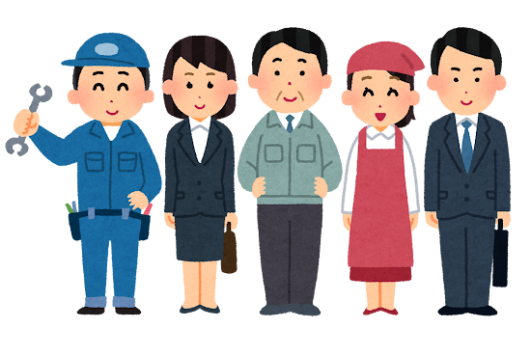
 |  |  |  |  |  |  |  |  |  |  |  |  |  |  | N.サービス業
 |  | ●研修制度、資格取得支援等 |  |  |  |  |  |  |  |  |  |  |  |  | O.専門サービス業
 |  | ●職場の雰囲気 |  |  |  |  |  |  |  |  |  |  |  |  | Q.公務
 |  | ●貴社が求める人材像など |  |  |  |  |  |  |  |  |  |  |  |  | R.その他

 |  | 写真画像やイラストなどを交えながら記載してください

 |  | ※参加者配布冊子はモノクロ印刷になりますのでご了承下さい

